K21K22K23K24设备清单
低压电工实操K21K22K24所需设备清单
序号 | 品名 | 参数/型号 | 数量 | 备注
1 | 低压断路器 | NXB-63 D型带漏保 4P 10A | 60
2 | 熔断器 | RT18N-32X 3P | 60
3 | 熔断器 | RT18N-32X 1P | 60
4 | 熔管 | RT28-32 5A | 240
5 | 接触器 | CJX2-0910 | 80
6 | 辅助触头 | F4-22 | 40
7 | 热继电器 | JR36-20 | 60
8 | 接线排 | TBR-10 | 1000
9 | 3位按钮盒 | 国标 | 40
10 | 2位按钮盒 | 国标 | 20
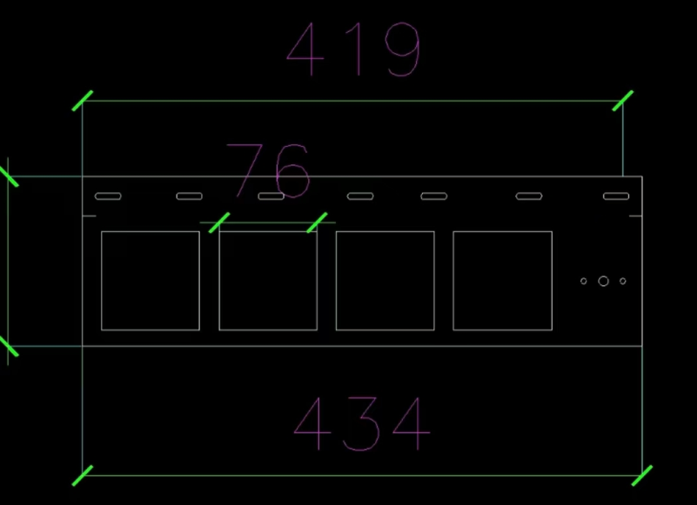
11 | 按钮 | XB2-BA31绿色一常开 | 80
12 | 按钮 | XB2-BA42红色一常闭 | 60
13 | 按钮 | 二档旋钮按钮XB2-BD21 | 20
14 | 电压转换开关 | LW12-16YH3/3 | 20 | K24
15 | 电压表 | 6L2-V 450V | 20
16 | 电流表 | 6L2-A 30/5A | 60
17 | 电流互感器 | BH0.66CT 30I型 30/5A | 60
18 | 三相电计量板 | 安装电压表与电流表支架，见右图
19 | 行线槽 | PVC 30*30 | 2米*40
20 | 导轨 | 不锈钢导轨 | 1米*55
21 | 螺丝 | M4*10 每个螺丝配螺母1个垫片2个 | 1500
22 | 螺丝 | M4*16 每个螺丝配螺母1个垫片2个 | 300
低压电工操作证实操K23所需设备清单
序号 | 品名 | 参数/型号 | 数量 | 备注
1 | 电能表 | 数字式 | 20
2 | 漏电保护器 | NXBLE-32 C型 2P 10A | 20
3 | 插座 | 86型五孔插座面板 | 20
4 | 一开双控 | 86型一开双控面板 | 40
5 | 明盒 | 86型明装开关插座PVC接线盒 | 60
6 | 平灯头 | 方形E27灯座 | 20
7 | 灯 | 5W LED | 20
8 | 接线排 | TBR-10 | 40
9 | 接地端子排 | 4孔 | 20 | 见右图
10 | 线槽 | PVC照明白明线槽25*13 | 2米*40
11 | 导轨 | 不锈钢导轨 | 0.1米*60
12 | 螺丝 | M4*10 每个螺丝配螺母1个垫片2个 | 1200
以上是每片电路板所需的设备清单

